Vejledning tilføj data
For at tilføje ny data til beregneren, skal der først regnes et forbrug pr. mm. bearbejdning. Wh/mm er det nøgletal som beregneren skal bruge, til at beregne forbruget på en proces. Lav evt. en ny fane til registrering af data og beregning af nøgletallet.

Når der er beregnet et nøgletal, skal det føres ind i den grå tabel i fanen GenSnit WH pr mm alle processer

Hvis det nye data hører ind under en ny kategori af processer(Afkortning, svejsning,buk) skal der laves en ny kolonne i tabellen Proces Navneliste i fanen GenSnit WH pr mm alle processer. Og i den første kolonne, skal kategorien også tilføjes(Proces)

Til sidst skal Teknologien tilføjes under den rigtige kategori

Hvis den nye data hører ind under en eksisterende proces, skal der blot tilføjes en proces i en eksisterende kolonne under en passende kategori

Nu skal der tilføjes dimensioner til Dimensions Navnelisten i den grønne tabel i fanen GenSnit WH pr mm alle processer.
Start med at tilføje teknologien til den første kolonne.
Opret en ny kolonne med teknologien som Header og tilføj de materialedimensioner der forelægger data på, i denne kolonne

Hvis der er oprettet en ny kategori(proces), skal der nu registreres et navn til denne i excel. Gå først til Formler/Navnestyring.

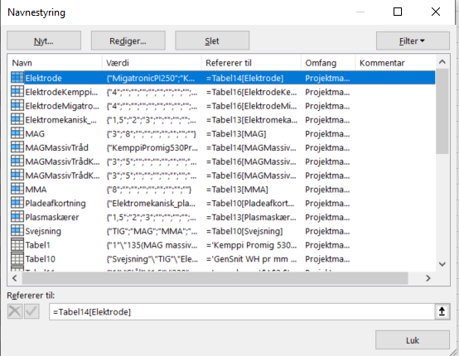
Tryk NYT for at oprette et nyt navn

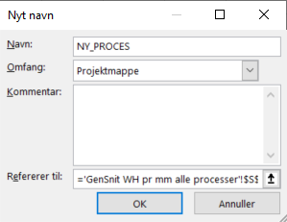
Udfyld navnet øverst. Det er MEGET vigtigt at det er skrevet præcist som i tabellerne. Navne må ikke indeholde mellemrum, brug evt. _

Tryk derefter på den lille pil for at vælge hvilket område navnet dækker over

Marker nu det område som navnet dækker i den nyoprettede kolonne og tryk ENTER

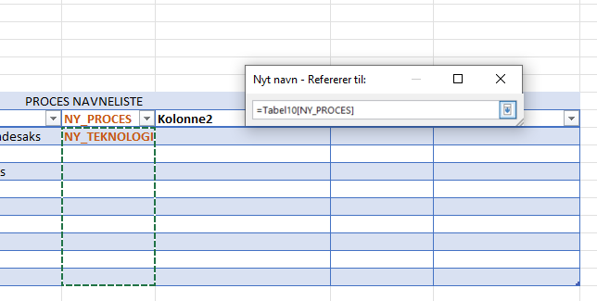
Nu er navnet på den nye proces oprettet og tilgængelig for beregneren.

Nu skal der oprettes et navn til den nye teknologi. Det er præcist samme fremgangsmåde. Tryk Formler/Navnestyring


Opret nyt navn ved at trykke Nyt

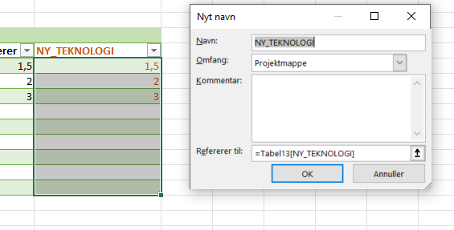
Indtast det præcise navn som er brugt i den grønne tabel og marker området i navnets kolonne

Tryk ENTER og navnet er oprettet.

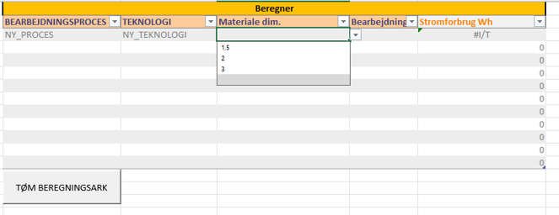
Nu skulle navnene være tilgængelige i beregnerens drop-down menuer

Svejse Effekforbrug Graf
SAMMENLIGNING AF SVEJSERESULTATER
 | Kemppi Promig 530 - Pro 3200 ev | Kemppi Master M205 | TIG-Migatronic PI 250 | 'Kemppi MasterTig 235'
40x330x3 | 66.01 | 68.5 | 65.225 | 76.84
40x330x8 | 116.92 | 132.5

 | 11
 | 1.5384615385
 | 16.923076923

Kemppi Promig 530 - Pro 3200 ev
 |  | Test resultater Svejsning 90g svejsning

Test# | Proces | Emne dimensioner | Længde svejsning | Emne materiale | A mål | Spænding Volt | Strømindstilling(A) | Trådfremføring (m/min) | Puls | Trådtype | Tråd dimension | Gastype | Gasflow l/m | Forbrug (WH) | Forbrug pr mm | Tid | WH/Sek | Areal snit | Vol svejsning mm | Forbrug pr mm3
1 | 135(MAG massiv tråd) | 40x330x3 | 330 | S235 Sort | 3 | 20 | 130 | 8 | n | massiv | 0.8 | 82/18 | 12 | 72 | 0.21818181818 |  |  | 2.25 | 742.5 | 0.09696969697
2 | 135(MAG massiv tråd) | 40x330x3 | 330 | S235 Sort | 3 | 20 | 130 | 8 | n | massiv | 0.8 | 82/18 | 12 | 65.4 | 0.19818181818 | 73 | 0.89589041096 | 2.25 | 742.5 | 0.088080808081
3 | 135(MAG massiv tråd) | 40x330x3 | 330 | S235 Sort | 3 | 22.2 | 130 | 9.9 | n | massiv | 0.8 | 82/18 | 12 | 64.4 | 0.19515151515 | 61 | 1.0557377049 | 2.25 | 742.5 | 0.086734006734
4 | 135(MAG massiv tråd) | 40x330x3 | 330 | S235 Sort | 3 | 22.2 | 130 | 9.9 | n | massiv | 0.8 | 82/18 | 12 | 57.35 | 0.17378787879 | 55 | 1.0427272727 | 2.25 | 742.5 | 0.077239057239
5 | 135(MAG massiv tråd) | 40x330x3 | 330 | S235 Sort | 3 | 22.2 | 130 | 9.9 | n | massiv | 0.8 | 82/18 | 12 | 76 | 0.2303030303 | 71 | 1.0704225352 | 2.25 | 742.5 | 0.10235690236
6 | 135(MAG massiv tråd) | 40x330x3 | 330 | S235 Sort | 3 | 22.2 | 130 | 9.9 | n | massiv | 0.8 | 82/18 | 12 | 67 | 0.20303030303 | 63 | 1.0634920635 | 2.25 | 742.5 | 0.090235690236
7 | 135(MAG massiv tråd) | 40x330x3 | 330 | S235 Sort | 3 | 22.2 | 130 | 9.9 | n | massiv | 0.8 | 82/18 | 12 | 65.3 | 0.19787878788 | 61 | 1.0704918033 | 2.25 | 742.5 | 0.087946127946
Genn.Snit | 135(MAG massiv tråd) | 40x330x3 | 330 | S235 Sort | 3 | 22.2 | 130 | 9.9 | n | massiv | 0.8 | 82/18 | 12 | 66.01 | 0.20003030303 | 62.2 | 1.0605742759 | 2.25 | 742.5 | 0.088902356902
 |  |  |  |  |  |  |  |  |  |  |  |  |  |  |  |  |  | 0 | 0
8 | 135(MAG massiv tråd) | 40x330x8 | 330 | S235 Sort | 5 | 26.4 | 175 | 13.2 | n | massiv | 0.8 | 82/18 | 12 | 113.6 | 0.34424242424 | 76 | 1.4947368421 | 6.25 | 2062.5 | 0.055078787879
9 | 135(MAG massiv tråd) | 40x330x8 | 330 | S235 Sort | 5 | 26.4 | 175 | 13.2 | n | massiv | 0.8 | 82/18 | 12 | 122 | 0.3696969697 | 81 | 1.5061728395 | 6.25 | 2062.5 | 0.059151515152
10 | 135(MAG massiv tråd) | 40x330x8 | 330 | S235 Sort | 5 | 26.4 | 175 | 13.2 | n | massiv | 0.8 | 82/18 | 12 | 124 | 0.37575757576 | 83 | 1.4939759036 | 6.25 | 2062.5 | 0.060121212121
11 | 135(MAG massiv tråd) | 40x330x8 | 330 | S235 Sort | 5 | 26.4 | 175 | 13.2 | n | massiv | 0.8 | 82/18 | 12 | 110 | 0.33333333333 | 74 | 1.4864864865 | 6.25 | 2062.5 | 0.053333333333
12 | 135(MAG massiv tråd) | 40x330x8 | 330 | S235 Sort | 5 | 26.4 | 175 | 13.2 | n | massiv | 0.8 | 82/18 | 12 | 115 | 0.34848484848 | 77 | 1.4935064935 | 6.25 | 2062.5 | 0.055757575758
Genn.Snit | 135(MAG massiv tråd) | 40x330x8 | 330 | S235 Sort | 5 | 26.4 | 175 | 13.2 | n | massiv | 0.8 | 82/18 | 12 | 116.92 | 0.3543030303 | 78.2 | 1.494975713 | 6.25 | 2062.5 | 0.056688484848

 |  | Amål | 5
 |  | Halveret katete | 2.5 | 2.5
 |  | Beregning af ny hypot | 3.5355339059 | 3.5355339059
 |  | Beregning af areal | 6.25 | 6.25 |  |  | ((D24*D24)/2)
 |  |  |  |  |  |  | (KVROD((POTENS((D22/2);2)+(POTENS((D22/2);2)))))
 | Forbrug (WH) | Tid | A mål | WH/Sek | Forbrug pr mm3
 | 64.4 | 61 | 3 | 1.0557377049 | 0.086734006734
 | 57.35 | 55 | 3 | 1.0427272727 | 0.077239057239
 | 76 | 71 | 3 | 1.0704225352 | 0.10235690236
 | 67 | 63 | 3 | 1.0634920635 | 0.090235690236
 | 65.3 | 61 | 3 | 1.0704918033 | 0.087946127946
 | 113.6 | 76 | 5 | 1.4947368421 | 0.055078787879
 | 122 | 81 | 5 | 1.5061728395 | 0.059151515152
 | 124 | 83 | 5 | 1.4939759036 | 0.060121212121
 | 110 | 74 | 5 | 1.4864864865 | 0.053333333333
 | 115 | 77 | 5 | 1.4935064935 | 0.055757575758

 | Effektforbrug
 | Længde mm | 330
 | AMÅL mm | 5
 | Areal af snit mm2 | 6.25
 | Volumen mm3 | 2062.5
 | Effektforbrug pr. mm3

Kemppi Master M205
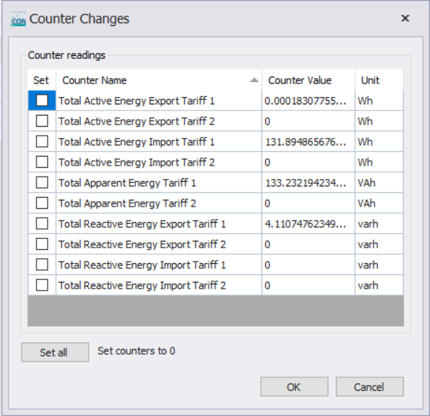
 |  | Test resultater Svejsning 90g svejsning

Test# | Proces | Emne dimensioner | Længde svejsning | Emne materiale | A mål | Spænding Volt | Strømindstilling(A) | Trådfremføring (m/min) | Puls | Trådtype | Tråd dimension | Gastype | Gasflow l/m | Forbrug (WH) | Forbrug pr mm | Tid | WH/Sek | Areal snit | Vol svejsning mm | Forbrug pr mm3
1 | 135(MAG massiv tråd) | 40x330x3 | 330 | S235 Sort | 4.2 | 20 | 205 | 8 | n | massiv | 0.8 | 82/18 | 22 | 79 | 0.23939393939 | 61 | 1.2950819672 | 4.41 | 1455.3 | 0.054284339999
2 | 135(MAG massiv tråd) | 40x330x3 | 330 | S235 Sort | 3 | 20 | 205 | 8 | n | massiv | 0.8 | 82/18 | 12 | 56 | 0.1696969697 | 43 | 1.3023255814 | 2.25 | 742.5 | 0.075420875421
3 | 135(MAG massiv tråd) | 40x330x3 | 330 | S235 Sort | 3 | 20 | 205 | 8 | n | massiv | 0.8 | 82/18 | 12 | 73 | 0.22121212121 | 56 | 1.3035714286 | 2.25 | 742.5 | 0.098316498316
4 | 135(MAG massiv tråd) | 40x330x3 | 330 | S235 Sort | 3 | 20 | 205 | 8 | n | massiv | 0.8 | 82/18 | 12 | 78 | 0.23636363636 | 60 | 1.3 | 2.25 | 742.5 | 0.10505050505
5 | 135(MAG massiv tråd) | 40x330x3 | 330 | S235 Sort | 3 | 20 | 205 | 8 | n | massiv | 0.8 | 82/18 | 12 | 67 | 0.20303030303 | 53 | 1.2641509434 | 2.25 | 742.5 | 0.090235690236
Genn.Snit | 135(MAG massiv tråd) | 40x330x3 | 330 | S235 Sort | 3 | 20 | 205 | 8 | n | massiv | 0.8 | 82/18 | 12 | 68.5 | 0.20757575758 | 53 | 1.2925119883 | 2.25 | 742.5 | 0.092255892256
6 | 135(MAG massiv tråd) | 40x330x8 | 330 | S235 Sort | 5 | 24.5 | 200 | 9.5 | n | massiv | 0.8 | 82/18 | 12 | 132 | 0.4 | 72 | 1.8333333333 | 6.25 | 2062.5 | 0.064
7 | 135(MAG massiv tråd) | 40x330x8 | 330 | S235 Sort | 5 | 20.3 | 185 | 7.2 | n | massiv | 0.8 | 82/18 | 12 | 128 | 0.38787878788 | 100 | 1.28 | 6.25 | 2062.5 | 0.062060606061
8 | 135(MAG massiv tråd) | 40x330x8 | 330 | S235 Sort | 5 | 20.3 | 185 | 7.2 | n | massiv | 0.8 | 82/18 | 12 | 136 | FALSE | 105 | 1.2952380952 | 6.25 | 2062.5 | 0.065939393939
9 | 135(MAG massiv tråd) | 40x330x8 | 330 | S235 Sort | 5 | 20.3 | 185 | 7.2 | n | massiv | 0.8 | 82/18 | 12 | 128 | 0.38787878788 | 102 | 1.2549019608 | 6.25 | 2062.5 | 0.062060606061
10 | 135(MAG massiv tråd) | 40x330x8 | 330 | S235 Sort | 5 | 20.3 | 185 | 7.2 | n | massiv | 0.8 | 82/18 | 12 | 138 | 0.41818181818 | 107 | 1.2897196262 | 6.25 | 2062.5 | 0.066909090909
Genn.Snit | 135(MAG massiv tråd) | 40x330x8 | 330 | S235 Sort | 5 | 20.3 | 185 | 7.2 | n | massiv | 0.8 | 82/18 | 12 | 132.5 | 0.40151515152 | 103.5 | 1.2799649205 | 6.25 | 2062.5 | 0.064242424242

 | Forbrug (WH) | Tid | A mål | WH/Sek | Forbrug pr mm3
 | 56 | 43 | 3 | 1.3023255814 | 0.075420875421
 | 73 | 56 | 3 | 1.3035714286 | 0.098316498316
 | 78 | 60 | 3 | 1.3 | 0.10505050505
 | 67 | 53 | 3 | 1.2641509434 | 0.090235690236
 | 128 | 100 | 5 | 1.28 | 0.062060606061
 | 136 | 105 | 5 | 1.2952380952 | 0.065939393939
 | 128 | 102 | 5 | 1.2549019608 | 0.062060606061
 | 138 | 107 | 5 | 1.2897196262 | 0.066909090909

TIG-Migatronic PI 250
 |  | Test resultater Svejsning 90g svejsning

Test# | Proces | Emne dimensioner | Længde svejsning | Emne materiale | A mål | Spænding Volt | Strømindstilling(A) | Trådfremføring (m/min) | Puls | Trådtype | Tråd dimension | Gastype | Gasflow l/m | Forbrug (WH) | Forbrug pr mm | Tid | WH/Sek | Areal snit | Vol svejsning mm | Forbrug pr mm3
1 | 141(TIG) | 40x330x3 | 330 | S235 Sort | 1.2 | ? | 100 |  | n(DC) | Jern |  | Argon | 10 | 48 | 0.14545454545 | 147 | 0.32653061224 | 0.36 | 118.8 | 0.40404040404
2 | 141(TIG) | 40x330x3 | 330 | S235 Sort | 3 | ? | 100 |  | n(DC) | Jern |  | Argon | 10 | 117 | 0.35454545455 | 343 | 0.34110787172 | 2.25 | 742.5 | 0.15757575758
3 | 141(TIG) | 40x165x3 | 165 | S235 Sort | 3 | ? | 100 |  | n(DC) | Jern |  | Argon | 10 | 67 | 0.40606060606 | 190 | 0.35263157895 | 2.25 | 371.25 | 0.18047138047
4 | 141(TIG) | 40x165x3 | 165 | S235 Sort | 3 | ? | 100 |  | n(DC) | Jern |  | Argon | 10 | 66.3 | 0.40181818182 | 195 | 0.34 | 2.25 | 371.25 | 0.17858585859
5 | 141(TIG) | 40x165x3 | 165 | S235 Sort | 3 | ? | 100 |  | n(DC) | Jern |  | Argon | 10 | 65.3 | 0.39575757576 | 196 | 0.33316326531 | 2.25 | 371.25 | 0.17589225589
6 | 141(TIG) | 40x165x3 | 165 | S235 Sort | 3 | ? | 100 |  | n(DC) | Jern |  | Argon | 10 | 62.3 | 0.37757575758 | 198 | 0.31464646465 | 2.25 | 371.25 | 0.16781144781
Genn.Snit | 141(TIG) | 40x165x3 | 165 | S235 Sort | 3 | ? | 100 |  | n(DC) | Jern |  | Argon | 10 | 65.225 | 0.3953030303 | 194.75 | 0.33511032722 | 2.25 | 371.25 | 0.17569023569
1 | TIG | 40x330x1,5 | 165 | S235 Sort | 1 | 10.8 | 100 |  | n(DC) | Jern | 1.6 | Argon | 10 | 16 | 0.34424242424 | 50 | 0.32 | 6.25 | 2062.5 | 0.055078787879
2 | TIG | 40x330x1,5 | 165 | S235 Sort | 1 | 10.8 | 100 |  | n(DC) | Jern | 1.6 | Argon | 10 | 19 | 0.3696969697 | 60 | 0.31666666667 | 6.25 | 2062.5 | 0.059151515152
3 | TIG | 40x330x1,5 | 165 | S235 Sort | 1 | 10.8 | 100 |  | n(DC) | Jern | 1.6 | Argon | 10 | 16 | 0.37575757576 | 48 | 0.33333333333 | 6.25 | 2062.5 | 0.060121212121
4 | TIG | 40x330x1,5 | 165 | S235 Sort | 1 | 10.8 | 100 |  | n(DC) | Jern | 1.6 | Argon | 10 | 16 | 0.33333333333 | 50 | 0.32 | 6.25 | 2062.5 | 0.053333333333
5 | TIG | 40x330x1,5 | 165 | S235 Sort | 1 | 10.8 | 100 |  | n(DC) | Jern | 1.6 | Argon | 10 | 16 | 0.34848484848 | 55 | 0.29090909091 | 6.25 | 2062.5 | 0.055757575758
Genn.Snit | TIG | 40x165x3 | 165 | S235 Sort | 3 | ? | 100 |  | n(DC) | Jern |  | Argon | 10 | 16.75 | 0.3543030303 | 53.25 | 0.31522727273 | 6.25 | 2062.5 | 0.056688484848

 |  |  |  |  |  |  |  |  |  |  |  |  |  |  |  |  |  | 6.25 | 2062.5 | 0.056688484848

 | Forbrug (WH) | Tid | A mål | WH/Sek | Forbrug pr mm3
 | 48 | 147 | 3 | 0.32653061224 | 0.40404040404
 | 117 | 343 | 3 | 0.34110787172 | 0.15757575758
 | 67 | 190 | 3 | 0.35263157895 | 0.18047138047
 | 66.3 | 195 | 3 | 0.34 | 0.17858585859
 | 65.3 | 196 | 3 | 0.33316326531 | 0.17589225589
 | 62.3 | 198 | 1 | 0.31464646465 | 0.16781144781
 | 16 | 50 | 1 | 0.32 | 0.055078787879
 | 19 | 60 | 1 | 0.31666666667 | 0.059151515152
 | 16 | 48 | 1 | 0.33333333333 | 0.060121212121
 | 16 | 50 | 1 | 0.32 | 0.053333333333
 | 16 | 55 |  | 0.29090909091 | 0.055757575758

Kemppi MasterTig 235
 |  | Test resultater Svejsning 90g svejsning

Test# | Proces | Emne dimensioner | Længde svejsning | Emne materiale | A mål | Spænding Volt | Strømindstilling(A) | Trådfremføring (m/min) | Puls | Trådtype | Tråd dimension | Gastype | Gasflow l/m | Forbrug (WH) | Forbrug pr mm | Tid | WH/Sek | Areal snit | Vol svejsning mm | Forbrug pr mm3
1 |  | 40x330x3 |  | S235 Sort | 3 |  |  |  |  | massiv | 0.8 |  |  |  |  |  |  | 2.25 | 742.5 | 0
2 |  | 40x330x3 |  | S235 Sort | 3 |  |  |  |  | massiv | 0.8 |  |  |  |  |  | #DIV/0! | 2.25 | 742.5 | 0
3 |  | 40x330x3 | 165 | S235 Sort | 3 | 10.8 | 100 |  | n(DC) | Jern | 1.6 | Argon | 10 | 78.6 | 0.47636363636 | 190 | 0.41368421053 | 2.25 | 742.5 | 0.10585858586
4 |  | 40x330x3 | 165 | S235 Sort | 3 | 10.8 | 100 |  | n(DC) | Jern | 1.6 | Argon | 8 | 82.3 | 0.49878787879 | 188 | 0.43776595745 | 2.25 | 742.5 | 0.11084175084
5 |  | 40x330x3 | 165 | S235 Sort | 3 | 10.8 | 100 |  | n(DC) | Jern | 1.6 | Argon | 8 | 75.7 | 0.45878787879 | 199 | 0.38040201005 | 2.25 | 742.5 | 0.10195286195
6 |  | 40x330x3 | 165 | S235 Sort | 3 | 10.8 | 100 |  | n(DC) | Jern | 1.6 | Argon | 8 | 73 | 0.44242424242 | 173 | 0.42196531792 | 2.25 | 742.5 | 0.098316498316
7 |  | 40x330x3 | 165 | S235 Sort | 3 | 10.8 | 100 |  | n(DC) | Jern | 1.6 | Argon | 8 | 74.6 | 0.45212121212 | 182 | 0.40989010989 | 2.25 | 742.5 | 0.10047138047
Genn.Snit |  | 40x330x3 | 165 | S235 Sort | 3 | 10.8 | 100 |  | n(DC) | massiv | 1.6 | Argon | 8 | 76.84 | 0.4656969697 | 186.4 | 0.41274152117 | 6.25 | 2062.5 | 0.037255757576
1 | TIG | 40x330x1,5 | 165 | S235 Sort | 1 | 10.8 | 100 |  | n(DC) | Jern | 1.6 | Argon | 10 | 16 | 0.3696969697 | 50 | 0.32 | 6.25 | 2062.5 | 0.059151515152
2 | TIG | 40x330x1,5 | 165 | S235 Sort | 1 | 10.8 | 100 |  | n(DC) | Jern | 1.6 | Argon | 10 | 19 | 0.37575757576 | 60 | 0.31666666667 | 6.25 | 2062.5 | 0.060121212121
3 | TIG | 40x330x1,5 | 165 | S235 Sort | 1 | 10.8 | 100 |  | n(DC) | Jern | 1.6 | Argon | 10 | 16 | 0.33333333333 | 48 | 0.33333333333 | 6.25 | 2062.5 | 0.053333333333
4 | TIG | 40x330x1,5 | 165 | S235 Sort | 1 | 10.8 | 100 |  | n(DC) | Jern | 1.6 | Argon | 10 | 16 | 0.34848484848 | 50 | 0.32 | 6.25 | 2062.5 | 0.055757575758
5 | TIG | 40x330x1,5 | 165 | S235 Sort | 1 | 10.8 | 100 |  | n(DC) | Jern | 1.6 | Argon | 10 | 16 | 0.3543030303 | 55 | 0.29090909091 | 6.25 | 2062.5 | 0.056688484848
Genn.Snit | TIG | 40x165x3 | 165 | S235 Sort | 3 | ? | 100 |  | n(DC) | Jern |  | Argon | 10 | 16.75 | 0.23939393939 | 53.25 | 0.31522727273 | 4.41 | 1455.3 | 0.054284339999

 | Forbrug (WH) | Tid | A mål | WH/Sek | Forbrug pr mm3
 | 78.6 | 190 | 3 | 0.41368421053 | 0.10585858586
 | 82.3 | 188 | 3 | 0.43776595745 | 0.11084175084
 | 75.7 | 199 | 3 | 0.38040201005 | 0.10195286195
 | 73 | 173 | 3 | 0.42196531792 | 0.098316498316
 | 74.6 | 182 | 3 | 0.40989010989 | 0.10047138047
 | 16 | 50 | 1 | 0.32 | 0.059151515152
 | 19 | 60 | 1 | 0.31666666667 | 0.060121212121
 | 16 | 48 | 1 | 0.33333333333 | 0.053333333333
 | 16 | 50 | 1 | 0.32 | 0.055757575758
 | 16 | 55 | 1 | 0.29090909091 | 0.056688484848

